Solo Valores
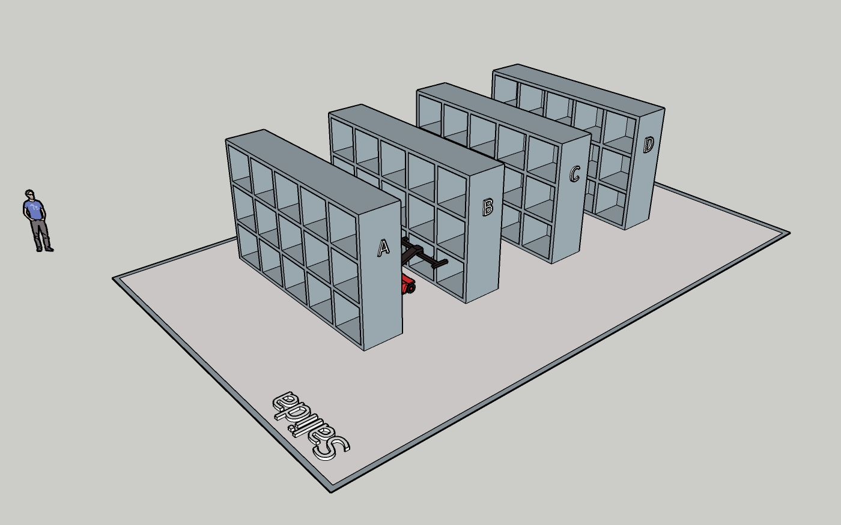
SKU | Rotación | Peso | Popularidad | Coordenada | DE | HASTA | Distancia | Tiempo | Tiempo TOTAL |  | Velocidad X, Y
SKU 1 | 8.55 | 196.00 | 10.00 | x | Entrada | Rack A | 2 | 8 | 16 |  | 0.25
SKU 2 | 3.36 | 67.00 | 202.00 | x | Entrada | Rack B | 5 | 20 | 40
SKU 3 | 6.79 | 55.00 | 314.00 | x | Entrada | Rack C | 8 | 32 | 64 |  | Velocidad Z
SKU 4 | 10.03 | 100.00 | 42.00 | x | Entrada | Rack D | 11 | 44 | 88 |  | 0.15
SKU 5 | 3.68 | 76.00 | 130.00 | y | Pasillo | Columna 1 | 2.1 | 8.4 | 16.8
SKU 6 | 2.84 | 100.00 | 203.00 | y | Pasillo | Columna 2 | 3.2 | 12.8 | 25.6
SKU 7 | 8.00 | 116.00 | 311.00 | y | Pasillo | Columna 3 | 4.3 | 17.2 | 34.4
SKU 8 | 3.50 | 108.00 | 18.00 | y | Pasillo | Columna 4 | 5.4 | 21.6 | 43.2 |  | Restricciones de peso
SKU 9 | 7.33 | 77.00 | 93.00 | y | Pasillo | Columna 5 | 6.5 | 26 | 52 |  | Nivel de abajo (1) | No tiene
SKU 10 | 1.63 | 180.00 | 257.00 | z | Nivel de abajo (1) |  | 0.2 | 1.3 | 2.7 |  | Nivel intermedio (2) | 180
SKU 11 | 4.33 | 181.00 | 209.00 | z | Nivel intermedio (2) |  | 1.3 | 8.7 | 17.3 |  | Nivel de arriba (3) | 100
SKU 12 | 6.95 | 163.00 | 346.00 | z | Nivel de arriba (3) |  | 2.4 | 16 | 32
SKU 13 | 10.50 | 169.00 | 125.00
SKU 14 | 2.11 | 140.00 | 293.00
SKU 15 | 8.36 | 140.00 | 315.00
SKU 16 | 5.11 | 137.00 | 212.00 | Coordenada | Tiempo | Coordenada | Tiempo | Coordenada | Tiempo | Coordenada | Tiempo
SKU 17 | 6.38 | 112.00 | 39.00 | A11 | 35.5 | B11 | 40.0 | C11 | 83.5 | D11 | 107.5
SKU 18 | 5.60 | 182.00 | 294.00 | A12 | 50.1 | B12 | 74.1 | C12 | 98.1 | D12 | 122.1
SKU 19 | 9.32 | 111.00 | 234.00 | A13 | 64.8 | B13 | 88.8 | C13 | 112.8 | D13 | 136.8
SKU 20 | 10.38 | 54.00 | 121.00 | A21 | 44.3 | B21 | 68.3 | C21 | 92.3 | D21 | 116.3
SKU 21 | 7.85 | 61.00 | 217.00 | A22 | 58.9 | B22 | 82.9 | C22 | 106.9 | D22 | 130.9
SKU 22 | 4.38 | 103.00 | 162.00 | A23 | 73.6 | B23 | 97.6 | C23 | 121.6 | D23 | 145.6
SKU 23 | 2.53 | 198.00 | 11.00 | A31 | 53.1 | B31 | 77.1 | C31 | 101.1 | D31 | 125.1
SKU 24 | 6.83 | 197.00 | 37.00 | A32 | 67.7 | B32 | 91.7 | C32 | 115.7 | D32 | 139.7
SKU 25 | 9.57 | 174.00 | 163.00 | A33 | 82.4 | B33 | 106.4 | C33 | 130.4 | D33 | 154.4
SKU 26 | 7.21 | 79.00 | 220.00 | A41 | 61.9 | B41 | 85.9 | C41 | 109.9 | D41 | 133.9
SKU 27 | 10.18 | 172.00 | 254.00 | A42 | 76.5 | B42 | 100.5 | C42 | 124.5 | D42 | 148.5
SKU 28 | 8.00 | 193.00 | 270.00 | A43 | 91.2 | B43 | 115.2 | C43 | 139.2 | D43 | 163.2
SKU 29 | 5.66 | 172.00 | 36.00 | A51 | 70.7 | B51 | 94.7 | C51 | 118.7 | D51 | 142.7
SKU 30 | 2.40 | 94.00 | 147.00 | A52 | 85.3 | B52 | 109.3 | C52 | 133.3 | D52 | 157.3
SKU 31 | 10.91 | 164.00 | 228.00 | A53 | 100 | B53 | 124.0 | C53 | 148.0 | D53 | 172.0
SKU 32 | 8.28 | 68.00 | 194.00
SKU 33 | 8.89 | 127.00 | 48.00
SKU 34 | 8.57 | 131.00 | 172.00
SKU 35 | 7.12 | 171.00 | 365.00
SKU 36 | 2.96 | 68.00 | 362.00
SKU 37 | 5.74 | 170.00 | 24.00
SKU 38 | 6.92 | 72.00 | 313.00
SKU 39 | 9.37 | 178.00 | 173.00
SKU 40 | 9.23 | 53.00 | 144.00
SKU 41 | 5.97 | 79.00 | 180.00
SKU 42 | 4.66 | 169.00 | 195.00
SKU 43 | 5.64 | 159.00 | 95.00
SKU 44 | 10.99 | 187.00 | 332.00
SKU 45 | 3.22 | 96.00 | 162.00
SKU 46 | 9.12 | 124.00 | 31.00
SKU 47 | 5.49 | 128.00 | 243.00
SKU 48 | 7.26 | 125.00 | 167.00
SKU 49 | 10.87 | 157.00 | 86.00
SKU 50 | 10.41 | 180.00 | 145.00
SKU 51 | 4.48 | 178.00 | 241.00
SKU 52 | 3.19 | 83.00 | 178.00
SKU 53 | 4.28 | 195.00 | 4.00
SKU 54 | 1.60 | 88.00 | 26.00
SKU 55 | 6.07 | 67.00 | 351.00
SKU 56 | 5.15 | 175.00 | 71.00
SKU 57 | 2.95 | 182.00 | 151.00
SKU 58 | 5.88 | 154.00 | 253.00
SKU 59 | 3.82 | 85.00 | 22.00
SKU 60 | 2.92 | 168.00 | 364.00

